IR

 |  |  |  |  |  |  |  |  |  |  |  |  |  |  | FGTS | R$ 176,077.94
 | dt venc | dt imp | div | day | swing | day | swing | L.bruto | day | swing | day | swing | L.bruto |  | PETROS | R$ 436,808.68
2024 |  | dez |  | -101,626.57 | -20,261.49 |  |  | R$ - | -78.00 | 3,830.53 | - | - | R$ - |  | R VAR | R$ 400,000.00
2024 |  | nov |  | -101,626.57 | -20,261.49 |  |  | R$ - | -78.00 | 3,830.53 | - | - | R$ - |  |  | R$ 41,000.00
2024 |  | out |  | -101,626.57 | -20,261.49 |  |  | R$ - | -78.00 | 3,830.53 | - | - | R$ - |  |  | R$ 15,300.00
2024 |  | set |  | -101,626.57 | -20,261.49 |  | - | R$ - | -78.00 | 3,830.53 | - | - | R$ - |  |  | R$ 44,800.00
2024 |  | ago |  | -101,626.57 | -20,261.49 |  | - | R$ - | -78.00 | 3,830.53 | - | - | R$ - |  |  | R$ 12,700.00
2024 |  | jul |  | -101,626.57 | -20,261.49 |  | - | R$ - | -78.00 | 3,830.53 | - | - | R$ -
2024 |  | jun |  | -101,626.57 | -20,261.49 |  | - | R$ - | -78.00 | 3,830.53 | - | - | R$ -
2024 |  | mai |  | -101,626.57 | -20,261.49 |  | - | R$ - | -78.00 | 3,830.53 | - | - | R$ - |  |  | R$ -
2024 |  | abr |  | -101,626.57 | -20,261.49 | - | - | R$ - | -78.00 | 3,830.53 | - | - | R$ - |  | casa DM | R$ 850,000.00 | 21% | centro
2024 |  | mar |  | -101,626.57 | -20,261.49 | - | - | R$ - | -78.00 | 3,830.53 | - | - | R$ - |  | casa DM | R$ 480,000.00 | 37% | próx barba ruiva
2024 |  | fev |  | -101,626.57 | -20,261.49 | - | - | R$ - | -78.00 | 3,830.53 | - | - | R$ - |  |  | R$ 700,000.00 | 25%
2024 | 2024-02-29 | jan |  | -101,626.57 | -20,261.49 | - | 1,767.75 | R$ 11,785.00 | -78.00 | 3,830.53 | - | -424.50 | R$ 2,830.00
2023 | 2023-01-31 | dez |  | -101,626.57 | -22,029.24 | - | 1,283.40 | R$ 8,556.00 | -78.00 | 4,255.03 | -78.00 | 596.25 | R$ 4,495.00 | R$ 13,051.00
2023 | 2024-12-28 | nov |  | -101,626.57 | -23,312.64 | - | 1,160.25 | R$ 13,090.00 | - | 3,658.78 | - | 2,946.14 | R$ 19,693.00 | R$ 32,783.00
2023 | 2023-11-30 | out |  | -101,626.57 | -24,472.89 | - | - | R$ 810.00 | - | 712.63 | - | 484.57 | R$ 3,284.00 | R$ 4,094.00
2023 | 2023-10-31 | set |  | -101,626.57 | -24,472.89 | - | - | -R$ 110.00 | - | 228.06 | - | 228.06 | R$ 1,560.00 | R$ 1,450.00
2023 | 2023-09-30 | ago |  | -101,626.57 | -24,472.89 |  | - |  |  |  |  | -
2023 | 2023-08-31 | jul |  | -101,626.57 | -24,472.89 |  | - |  |  |  |  | -
2023 | 2023-07-31 | jun |  | -101,626.57 | -24,472.89 |  | - |  |  |  |  | -
2023 | 2023-06-30 | mai |  | -101,626.57 | -24,472.89 |  | - |  |  |  |  | -
2023 | 2023-05-31 | abr |  | -101,626.57 | -24,472.89 |  | - |  |  |  |  | -
2023 | 2023-04-30 | mar |  | -101,626.57 | -24,472.89 |  | - |  |  |  |  | -
2023 | 2023-03-31 | fev |  | -101,626.57 | -24,472.89 |  | - |  |  |  |  | -
2023 | 2023-02-28 | jan |  | -101,626.57 | -24,472.89 | 0 | - |  |  |  |  | -
2022 |  | jan |  | -12,215.23 | -27,659.17 | 0 | -
2021 |  | jan |  | -12,215.23 | -26,877.86 | 0 | 291.94
2020 |  | jan |  | -11,203.17 | -7,366.22

Planilha2
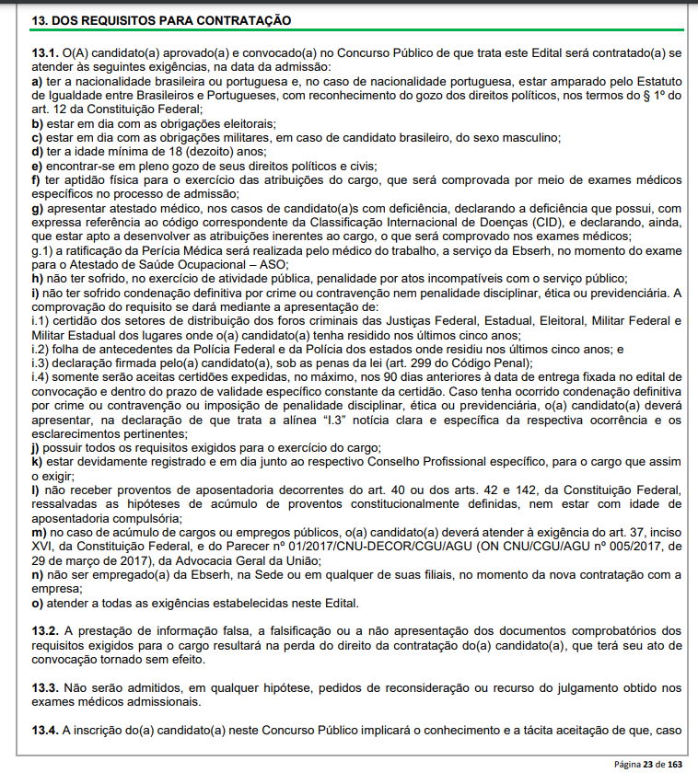
 |  |  |  | Acertos

10 | p | 0.5 | 5 | 7 | 3.5 | 70%
10 | l | 0.3 | 3 | 10 | 3 | 100%
10 | sus | 0.6 | 6 | 8 | 4.8 | 80%
10 | ebser | 0.6 | 6 | 6 | 3.6 | 60%
20 | esp | 2 | 40 | 16 | 32 | 80% | 13pts | 40.9 | 40.9 | 40.9 | 40.9 | 40.9 | 40.9 | 40.9
60 |  |  | 60.0 |  | 46.9 | 78% | média | 46.9 | 46.9 | 46.9 | 46.9 | 46.9 | 46.9 | 46.9
 |  |  |  | titulos | 3 | 3
 |  |  |  | pts+ títulos | 49.9 | 83%

 |  |  |  |  |  |  | 64
 |  |  |  |  |  |  | 45 | 1 |  | 40 | 1
 |  |  |  |  |  |  |  |  |  | 25 | 2

